商品信息
COCO Living Space｜橱柜门后隐藏式刀架
来源：COCO_Living_Space_Shopee全量审计_持续更新.xlsx｜工作表：高销量商品｜Excel第41行｜商品ID：23100108057

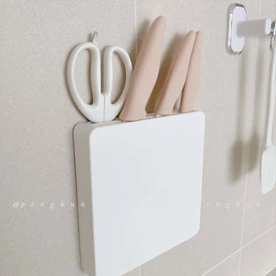
字段 | 内容 | 商品主图
序号 | 70
商品主图 | 见右侧嵌入主图
商品ID | 23100108057
商品中文名称 | 橱柜门后隐藏式刀架
商品标题 | Japanese Knife Rack Wall Anti-Dust Wall-Mounted Cabinet Door Perforation-Free Invisible Storage Box Kitchen
Shopee链接 | https://shopee.com.my/Japanese-Knife-Rack-Wall-Anti-Dust-Wall-Mounted-Cabinet-Door-Perforation-Free-Invisible-Storage-Box-Kitchen-i.115498741.23100108057
近月销量显示 | 8 Sold/Month
近月销量下限 | 8
列表价格显示 | RM30.95
列表最低价(MYR) | 30.95
列表评分 | 4.9
累计总销量显示 | 2k+ Sold
累计总销量下限 | 2,000
是否精确 | FALSE
详情价格显示 | RM30.95 Lower prices today
详情价(MYR) | 30.95
详情评分 | 4.9
评论覆盖 | partial
好评主题 | 可见评论主要认可外观简洁、塑料较结实、体积紧凑、节省厨房空间、安装方便，并提到包装与配送较好；部分买家反馈粘贴后当前较牢。
差评/风险主题 | 当前6条可见评论没有明确故障，但1位买家表示只能确认目前粘贴牢度，长期耐久性仍未知。页面显示5条二星和3条一星评价，其具体原因当前未展示。
图片来源URL | https://down-my.img.susercontent.com/file/sg-11134201-22100-uqp6g3h94livbc@resize_w320_nl.webp
1688链接 | https://detail.1688.com/offer/658697828830.html?share_token=W30t7kC5lqXVBaGgOikFE5ROJ1DQCN76QZ9s0+XbG4muJZfxzWl9Dg%3D%3D&__share_id=9d79616b-c0b6-4304-84d2-052d8755243c&rpg-cnt=share.offerDetail&offerId=658697828830&__zhi_token=oWZVNqF00b5ab&spm=a262eq.8992535%2F20260803.5103953.0&forcePC=1785756192246
颜色/规格 | 壁挂式刀架
长宽高 | 16cm/15cm/2cm
重量(g) | 300
单个成本 | 16.50
单个运费 | 5.00
国内段总价 | 21.50
国际头程
总成本估算
利润估算
预计毛利率估算
3个成本
3个运费
国内段总价2
国际头程2
总成本估算2
利润估算2
预计毛利率估算2
5个成本
5个运费
国内段总价3
国际头程3
总成本估算3
利润估算3
预计毛利率估算3
8个成本
8个运费
国内段总价4
国际头程4
总成本估算4
利润估算4
预计毛利率估算4

